상품제안서
남성 여성 배색업 후리스 자켓 (M-3XL) | 상품코드: F25319

 |  |  |  |  |  |  | 02-412-0044 | www.easy1.co.kr
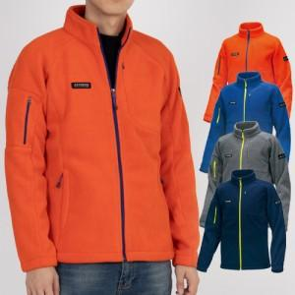 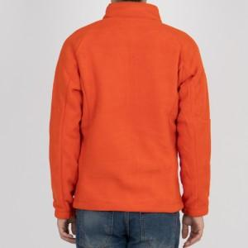

【상세/제작정보】 | <p>※ 인쇄 사이즈 10*10cm 기준입니다.​</p>

【인쇄/포장옵션】 | 풀칼라 / OPP(비닐)

【공급단가】 | 수량 | 50~ | 100~ | 500~ | 1,000~ | 2,000~
*VAT별도 | 단가 | 43,200원 | 41,600원 | 40,000원 | 38,400원 | 37,440원

【상품 URL】 | http://www.easy1.co.kr/src/goods_detail.php?gdno=25319

